상품제안서
밀크박스메모잇 500매(주문제작형) | 상품코드: F05676

 |  |  |  |  |  |  | 02-412-0044 | www.easy1.co.kr
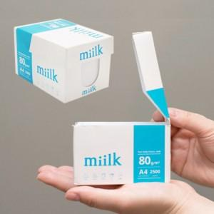

【상세/제작정보】 | 내 손 안에 박스 한손에 담기는 아담 사이즈 500매로 실용성이 좋음

【인쇄/포장옵션】 | 풀칼라 / 포장불가능

【공급단가】 | 수량 | 1,000~ | 2,000~ | 3,000~ | 5,000~ | 10,000~
*VAT별도 | 단가 | 3,680원 | 3,620원 | 3,540원 | 3,450원 | 3,390원

【상품 URL】 | http://www.easy1.co.kr/src/goods_detail.php?gdno=5676

